WTB-inst. CBR Alkmaar
 | Overzicht werktuigkundige- en/of klimaatinstallaties CBR Alkmaar

SMS assetnummer | Code | Naam | Onderdeel van asset | Discipline | Locatie omschrijving | Merk | Merk type | Notitie | Bouwjaar | Basis asset | NL-SFB Hoofdelementgroep | Aantal eenheden | Is component | Is element
117443 | 1243.0001 | Technische ruimte |  | Wtb/klimaat/M&R-techniek | Ketelhuis |  |  |  |  | 1243 Technische ruimte | 76: Vaste opslagvoorzieningen | 1 | Nee | Ja
117447 | 1173.0001 | Boiler elektrisch - 01 |  | Wtb/klimaat/M&R-techniek | Gebouw | Daalderop |  | 80 liter |  | 1173 Boiler elektrisch | 53: Water | 1 | Nee | Ja
117448 | 1196.0001 | Airco split-installatie - 01 |  | Wtb/klimaat/M&R-techniek | Dak | Sanyo | SRC25ZM-S |  |  | 1196 Airco split/multisplit-installatie | 55: Koude-opwekking | 1 | Nee | Ja
117449 | 1196.0002 | Airco split-installatie - 02 |  | Wtb/klimaat/M&R-techniek | Dak | Lennox | KJF 2,8K |  |  | 1196 Airco split/multisplit-installatie | 55: Koude-opwekking | 1 | Nee | Ja
117450 | 1197.0001 | Centrale koelmachine |  | Wtb/klimaat/M&R-techniek |  |  |  |  |  | 1197 Centrale koelmachine | 55: Koude-opwekking | 1 | Nee | Ja
117451 | 1063.0001 | Centrale koelmachine - Aggregaat | 55.21.1197 Centrale koelmachine 1197.0001 | Wtb/klimaat/M&R-techniek | Dak | Stork | KNR 38 | Mitsubishi Heavy Industries - FDC71VNX Serienr.: A20604990 |  | 1063 Aggregaat | 55: Koude-opwekking | 1 | Ja | Nee
117452 | 1211.0001 | Verdeler/verzamelaar |  | Wtb/klimaat/M&R-techniek | Ketelhuis |  |  |  |  | 1211 Verdeler/verzamelaar | 56: Warmtedistributie | 1 | Nee | Ja
117453 | 1106.0001 | Pompen verwarming - 01 tm 02 | 56.10.1211 Verdeler/verzamelaar 1211.0001 | Wtb/klimaat/M&R-techniek | Ketelhuis | Biral |  |  |  | 1106 Pompen verwarming | 56: Warmtedistributie | 2 | Ja | Nee
117454 | 1100.0001 | Expansievat verwarming | 56.10.1211 Verdeler/verzamelaar 1211.0001 | Wtb/klimaat/M&R-techniek | Technische ruimte | Flamco |  | 12 liter |  | 1100 Expansievat verwarming | 56: Warmtedistributie | 1 | Ja | Nee
117455 | 1093.0001 | Appendages verwarming | 56.10.1211 Verdeler/verzamelaar 1211.0001 | Wtb/klimaat/M&R-techniek | Technische ruimte |  |  |  |  | 1093 Appendages verwarming | 56: Warmtedistributie | 1 | Ja | Nee
117456 | 1225.0001 | LBK - 01 |  | Wtb/klimaat/M&R-techniek | Technische ruimte | Verhulst |  | 1,25 m3/s |  | 1225 LBK verwarmen/koelen | 57: Luchtbehandeling | 1 | Nee | Ja
117457 | 1225.0002 | LBK - 02 |  | Wtb/klimaat/M&R-techniek | Technische ruimte | Verhulst |  | 0,95 m3/s |  | 1225 LBK verwarmen/koelen | 57: Luchtbehandeling | 1 | Nee | Ja
117458 | 1214.0001 | Dakventilator |  | Wtb/klimaat/M&R-techniek | Dak | Stork | BS400 |  |  | 1214 Dakventilator | 57: Luchtbehandeling | 1 | Nee | Ja
117459 | 1244.0001 | Regelinstallatie |  | Wtb/klimaat/M&R-techniek | Technische ruimte | SCS | AS 1000 |  |  | 1244 Regelinstallatie | 58: Regeling klimaat en sanitair | 1 | Nee | Ja
117467 | 1173.0002 | Boiler elektrisch - 02 |  | Wtb/klimaat/M&R-techniek | Gebouw | Daalderop |  | 10 liter |  | 1173 Boiler elektrisch | 53: Water | 1 | Nee | Ja
641216 | 1150.0003 | Atmosferische gasketel HR - 01 |  | Wtb/klimaat/M&R-techniek | Ketelhuis | Remeha | Quinta Pro 45 | 40kW n.v. | 2017 | 1150 Atmosferische gasketel HR | 51: Warmte-opwekking | 1 | Nee | Ja
641217 | 1150.0004 | Atmosferische gasketel HR - 02 |  | Wtb/klimaat/M&R-techniek | Ketelhuis | Remeha | Quinta Pro 65 | 61kW n.v. | 2017 | 1150 Atmosferische gasketel HR | 51: Warmte-opwekking | 1 | Nee | Ja
910293 | 1229.0001 | Luchtgordijn |  | Wtb/klimaat/M&R-techniek |  |  |  |  |  | 1229 Luchtgordijn | 57: Luchtbehandeling | 1 | Nee | Ja

WTB-inst. CBR Rotterdam
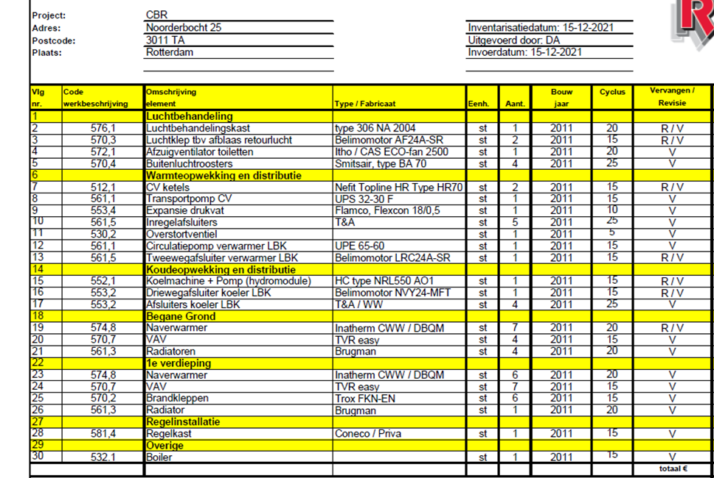
Overzicht werktuigkundige- en/of klimaatinstallaties CBR Rotterdam

